Sheet1
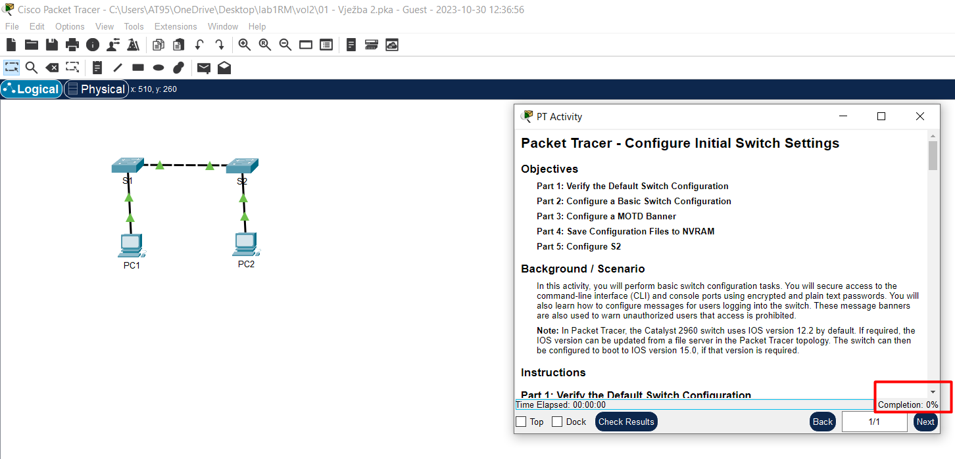
 |  |  |  |  |  |  | Prva vježba u kojoj ćemo obratiti pažnju na Competititon bar..

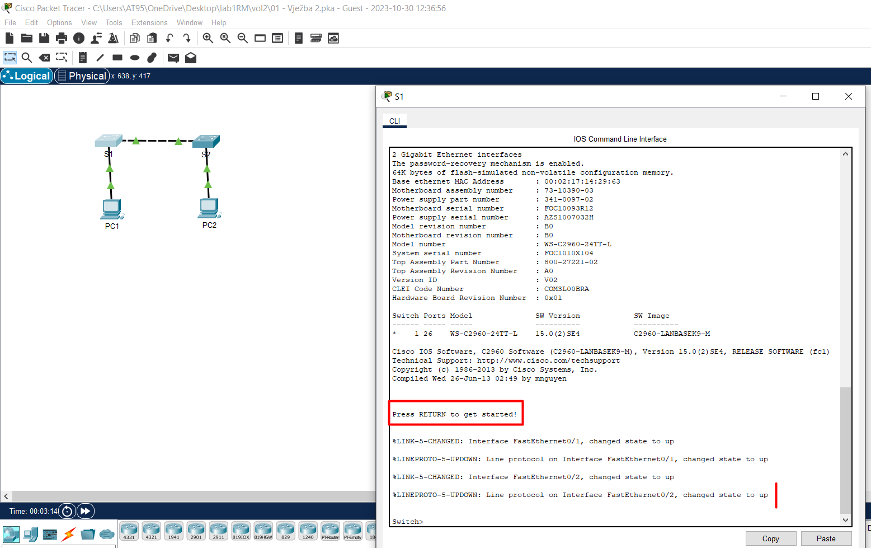
 |  |  |  |  |  |  | Klik na S1.
 |  |  |  |  |  |  | Sve je već podešeno, tako da Enter i teren je spreman za rad.

 |  |  |  |  |  |  | DA BI SE SAVLADALO I RAZUMJELO GRADIVO TEKUĆEG ZADATKA POTREBNO JE OBRATITI
 |  |  |  |  |  |  | PAŽNJU NA TEKSTOVE ZADATAKA , SVE KAKO KOJI BUDE NAILAZIO KROZ
 |  |  |  |  |  |  | PT-Activity..

 |  |  |  |  |  |  | Zaista, sve tu već piše i ništa specijalno nemam da dodam..

 |  |  |  |  |  |  | Samo Enter, nije važno sa koje je pozicije jer pritisak na Enter vodi direktno ka Switch> ..

 |  |  |  |  | Dakle, radićemo neke promjene prilikom konfigurisanja Switch-a pa ono što mora da se zna jeste da te promjene
Poznate komande kao i njihove radnje: |  |  |  |  | neće biti važeće ukoliko sadržaj running-config file-a ne prelijepimo na startup-config file!!!
 |  |  |  |  | Taj posao se uvijek obavlja na kraju, a komanda kojom se realizuje jeste
 |  |  |  |  | copy running-config startup-config i izvodi se od strane # korisničkog računa!!!
 |  | Sve ono što budemo kucali će direktno ići u ovaj file(running-config)! |  |  | Alternativna, njoj ekvivalentna komanda jeste samo write!

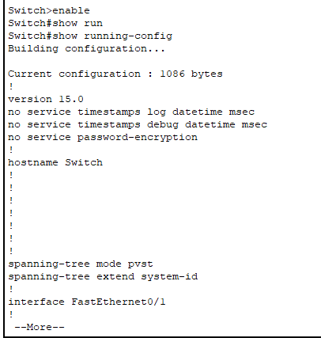

 |  |  |  | Po Default,
 |  |  |  | hostname Switch , a u nekom od narednih koraka eksplicitno ćemo to promjeniti u S1..
 |  |  |  | Ono što mi sada radimo jeste da bukvalno čitamo running-config uređaja..
 |  |  |  | Pregledamo tu konfiguraciju..

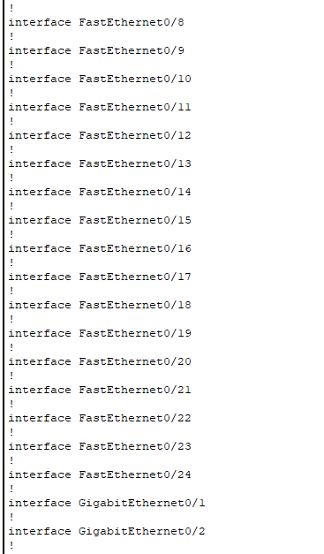

 |  |  | Da se pročitati kako navedeni Switch posjeduje 24 FastEthernet interfacea i 2 GigabitEtherneta..
 |  |  | Ako se dobro pogleda u sam tekst zadataka, jasno se vidi da ovakva informacija nije u'budale već je ona zapravo odgovor na pitanje iz Step2 ..

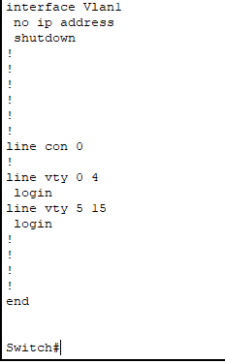

 | Nikakve lozinke nisu postavljene..

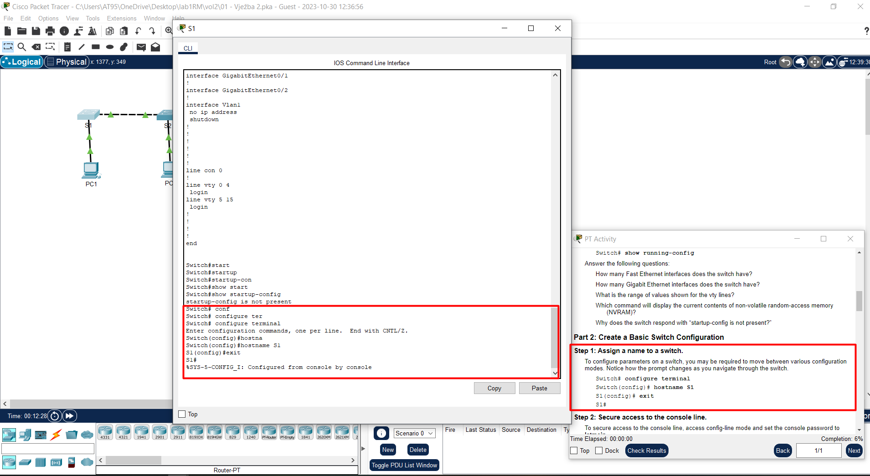
 |  |  |  |  |  |  | Zadatak koji za cilj ima to da korisnika Cisco paketa nauči kako da servisira i preimenuje switch:

 |  |  |  |  |  |  | configure terminal |  | prva komanda koja nam treba, sve konfigurišemo iz tog terminala..
 |  |  |  |  |  |  | hostname S1 |  | novo ime za naš host( switch u ovom slučaju..)
 |  |  |  |  |  |  | exit |  | dakle, sa konfiguracionog naloga mi se vraćamo na S1# mode-rada..

 |  |  |  |  |  |  | Zatim kucamo komandu:
 |  |  |  |  |  |  | show startup-config
 |  |  |  |  |  |  | i dobijamo odgovor:
 |  |  |  |  |  |  | startup-config is not present i šta je poenta?
 |  |  |  |  |  |  | POENTA JE TO , SVE ONO ŠTO BUDEMO OVDJE ORADILI KROZ running-config MORAMO
 |  |  |  |  |  |  | NA KRAJU SAČUVATI U startup-config FILEu!!
 |  |  |  |  |  |  | Jedino tako možemo natjerati switch da povuče sve to što smo mi do sada uradili!!!
 |  |  |  |  |  |  | Još jednom:
 |  |  |  |  |  |  | Switch se pali i učitava se sve iz startup-config filea!
 |  |  |  |  |  |  | Mi dok podešavamo switch radimo to kroz running-config file!
 |  |  |  |  |  |  | Zato što želimo, sljedeći put kada se upali switch da podešavanja budu onakva kakva smo propisali
 |  |  |  |  |  |  | kroz radnu konfiguraciju, sav taj tekst iz running-config moramo spremiti u startup-config!
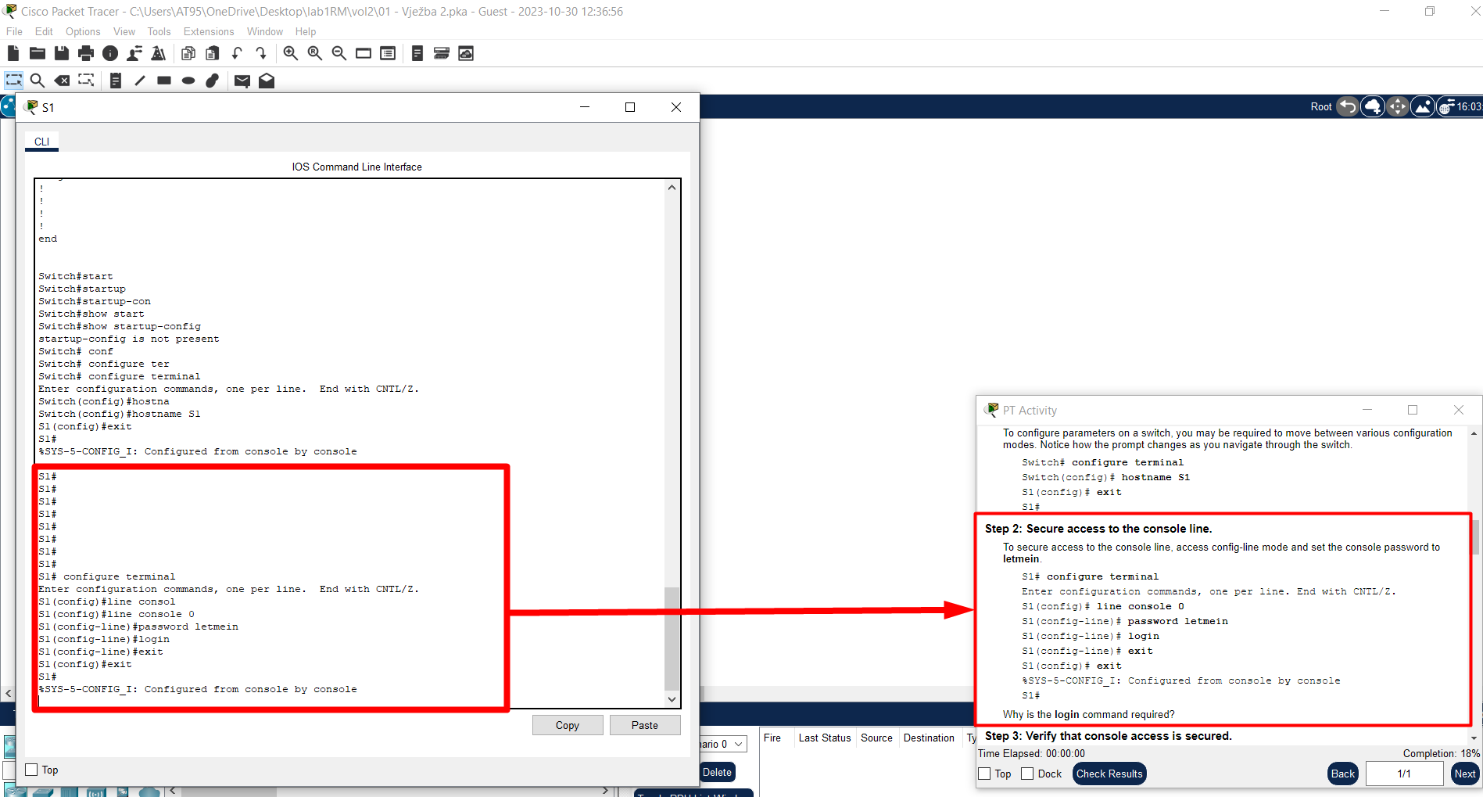
 |  |  |  |  |  |  |  | Sljedeći zadatak traži da konfigurišemo console(konzolni) password.
 |  |  |  |  |  |  |  | Isti se realizuje primjenom komandi datih u samom tekstu zadatka..
 |  |  |  |  |  |  |  | ZNAČI, SADA ZNAMO KAKO DA POSTAVIMO console-line password!

 |  |  |  |  |  |  |  | enable ( treba nam S1#)
 |  |  |  |  |  |  |  | configure terminal
 |  |  |  |  |  |  |  | line console 0 |  | nulta linija <=> konzolna linija!
 |  |  |  |  |  |  |  | password letmein |  | zapamti koji ti je password!
 |  |  |  |  |  |  |  | login |  | znali, traži prilikom login-a!!
 |  |  |  |  |  |  |  | exit |  | izađi sa config-line naloga!
 |  |  |  |  |  |  |  | exit |  | izađi sa config naloga!

 |  |  |  |  |  |  |  | Znači, S> jeste <=> line console 0 ..

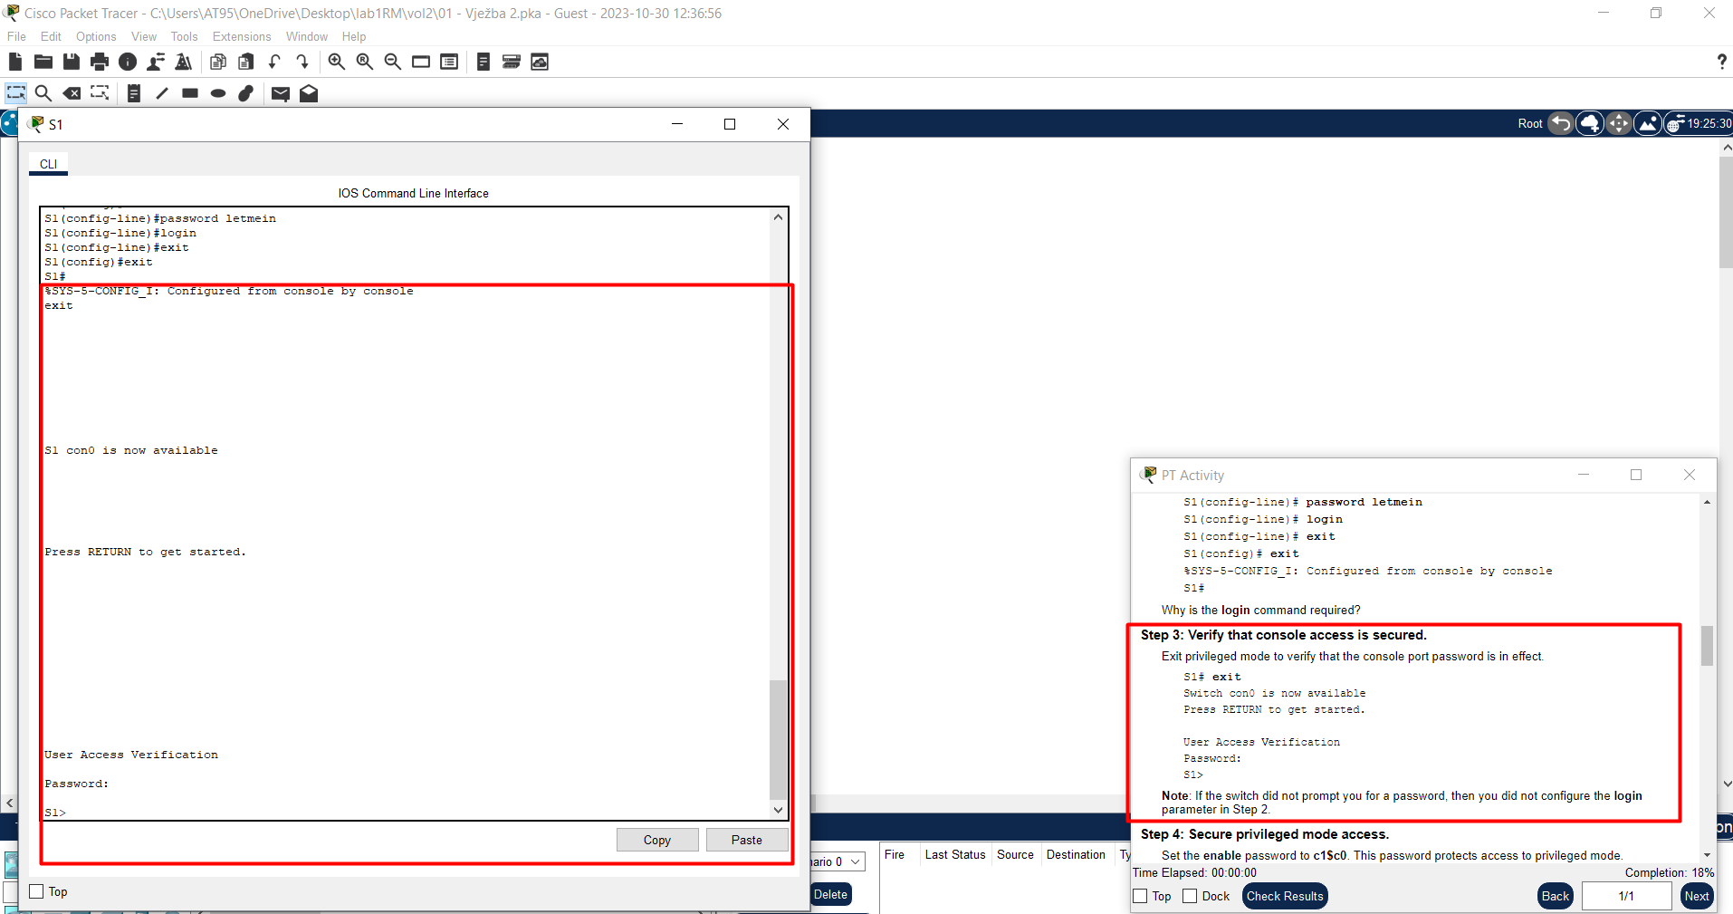
 |  |  |  |  |  |  | Da bi samoga sebe uvjerio kako sam odradio dobar posao, uradiću još jedan exit
 |  |  |  |  |  |  | tako da sa S1# padam na console-line(S1>) i tu me čeka moj prethodno urađeni posao..
 |  |  |  |  |  |  | Sa S1# padam na nivo onoga koji treba da pritisne taster Enter da bi dosegao S1> tj. da bi
 |  |  |  |  |  |  | dosegao console-line i tu me čeka pozdravna poruka koja od mene traži da unesem
 |  |  |  |  |  |  | odgovarajuću lozinku za pristup console-lineUUUuu..

 |  |  |  |  |  |  | Komande:
 |  |  |  |  |  |  | exit
 |  |  |  |  |  |  | zatim pritisak na taster Enter kao sljedeća komanda ..

 |  |  |  |  |  |  | ZNAČI, PO ZAVRŠETKU STEP2 & STEP3, UBUDUĆE DA BI KORISNIK SWITCHa
 |  |  |  |  |  |  | IMAO PRISTUP ZA (S1>) mode TJ. DA BI MOGAO DA PRISTUPI CONSOLE-LINEu
 |  |  |  |  |  |  | ISTI TAJ KORISNIK MORA DA UNESE ODGOVARAJUĆU LOZINKU!!!

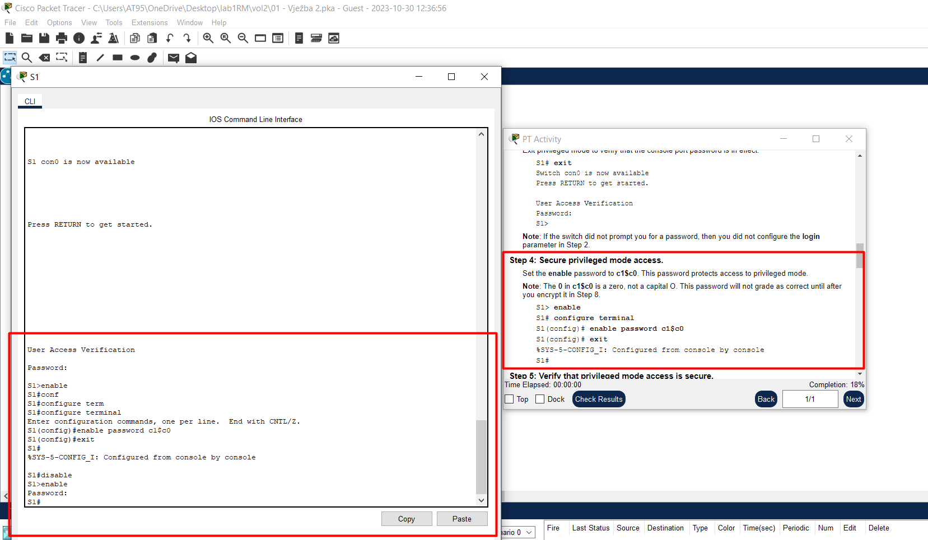
 |  |  |  |  |  |  | Naredni zadatak zahtijeva da postavimo password za S1# tzv. privilegijski mode access.
 |  |  |  |  |  |  | Isto kao što smo maloprije postavili pristup za S1> režim rada, e tako ćemo sada
 |  |  |  |  |  |  | postaviti traži-lozinku-pristup za (S1#) režim rada..

 |  |  |  |  |  |  | Komande:
 |  |  |  |  |  |  | enable
 |  |  |  |  |  |  | configure terminal
 |  |  |  |  |  |  | enable password c1$c0
 |  |  |  |  |  |  | exit

 |  |  |  |  |  |  | Step5, da ga ispoštujem, dakle exit sve dok ne padnem na privilegiju ispod čak linijskog terminala.
 |  |  |  |  |  |  | Zatim Enter da se popnem na S1> i kucam password koji glasi letmein.
 |  |  |  |  |  |  | Zatim enable da se popnem na S1# i kucam password koji glasi c1$c0..eto ga..

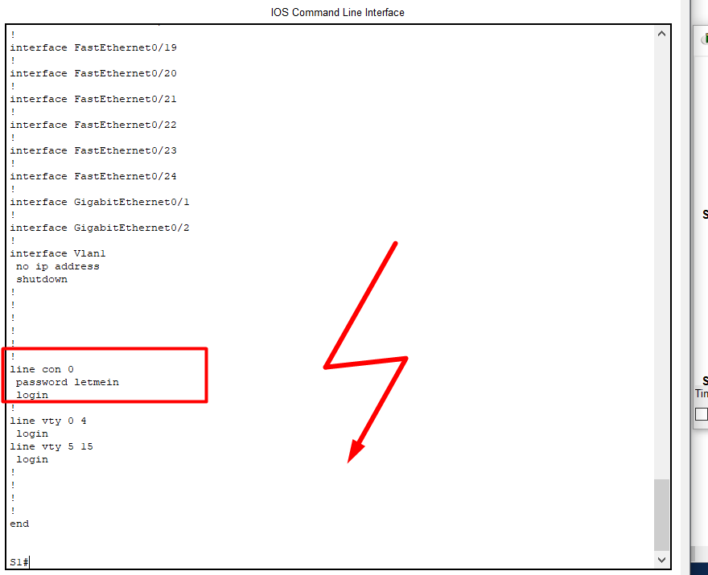

 |  |  |  |  |  | Vidim da su u running-config takođe upisane ove izmjene.
 |  |  |  |  |  | Sa Security aspekta gledanja, nije dobro, neko otvori file i ladno pročita
 |  |  |  |  |  | lozinke za line-console i enable..

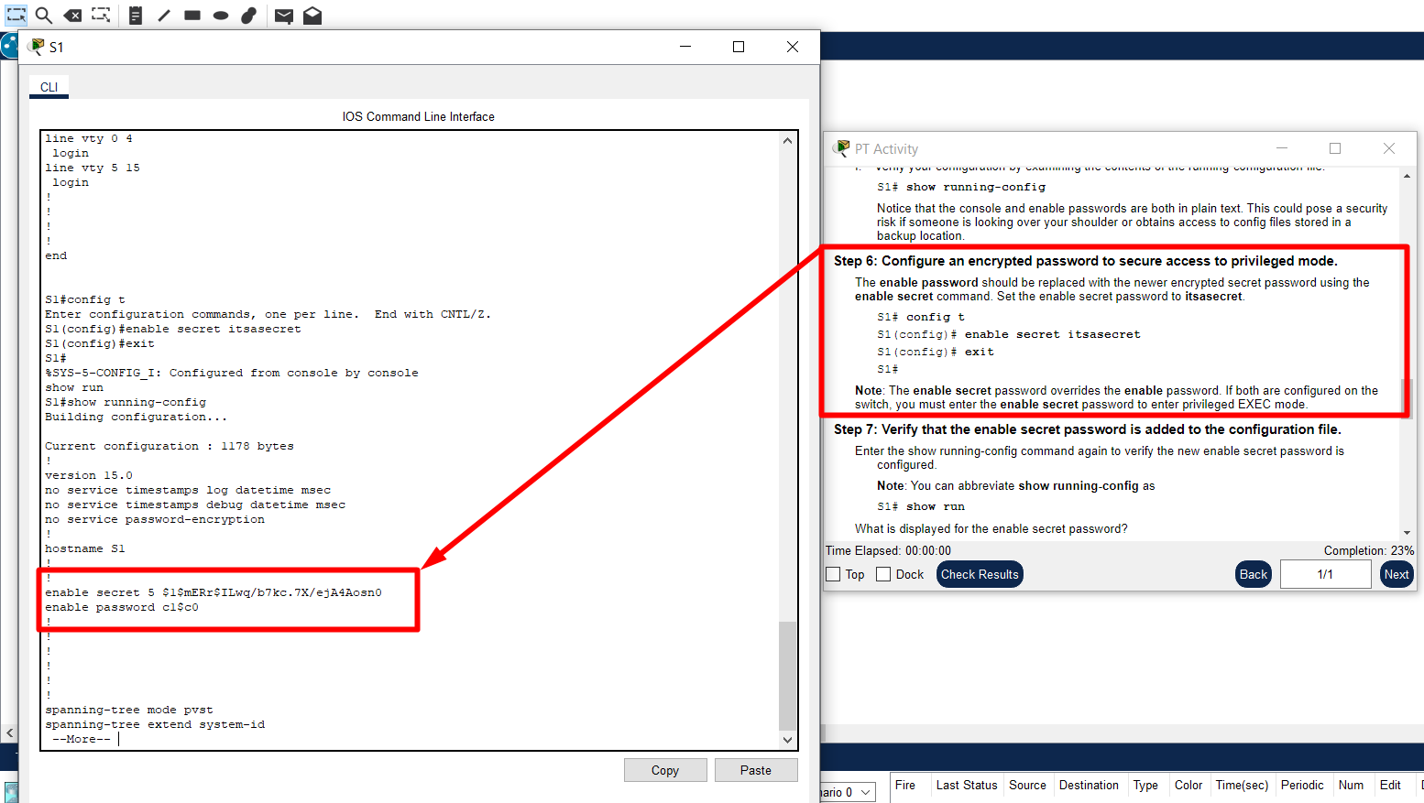
 |  |  |  |  |  |  | Step6 traži od nas da stavimo password na privilegijski mod tj. na (S1#) mode.
 |  |  |  |  |  |  | Međutim, za razliku od prethodnog, nakon izvršavanja sljedećeg niza komandi u
 |  |  |  |  |  |  | running-config file neće biti raspisana lozinka onakva kakva zapravo i jeste već
 |  |  |  |  |  |  | njen HASH tekst!!!

 |  |  |  |  |  |  | Komande:
 |  |  |  |  |  |  | config t
 |  |  |  |  |  |  | enable secret itsasecret
 |  |  |  |  |  |  | exit

 |  |  |  |  |  |  | PAZI!!!:
 |  |  |  |  |  |  | NAKON Step6, PASSWORD ZA (S1#) JE SADA itsasecret, a ne c1$c0!!!

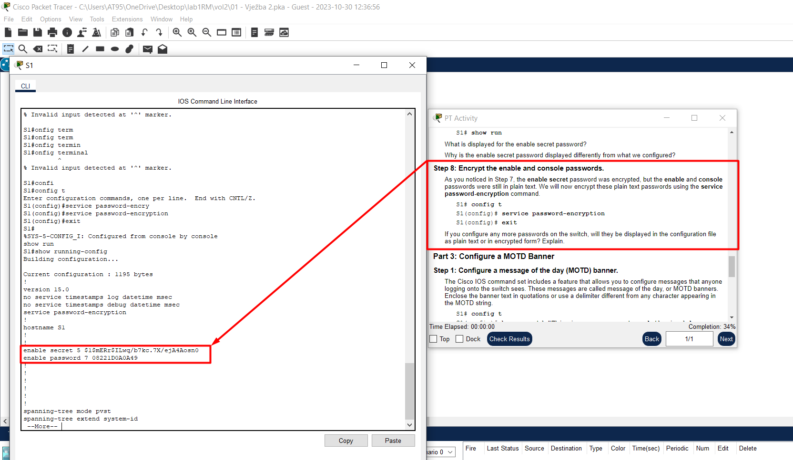
 |  |  |  |  |  |  | Enkripcija password-a.
 |  |  |  |  |  |  | Nakon izvršavanja sljedećih komandi, u datoteci running-config biće samo
 |  |  |  |  |  |  | HASH-evi tj. hash-code enable and console lozinki.

 |  |  |  |  |  |  | config t
 |  |  |  |  |  |  | service password-encryption
 |  |  |  |  |  |  | exit

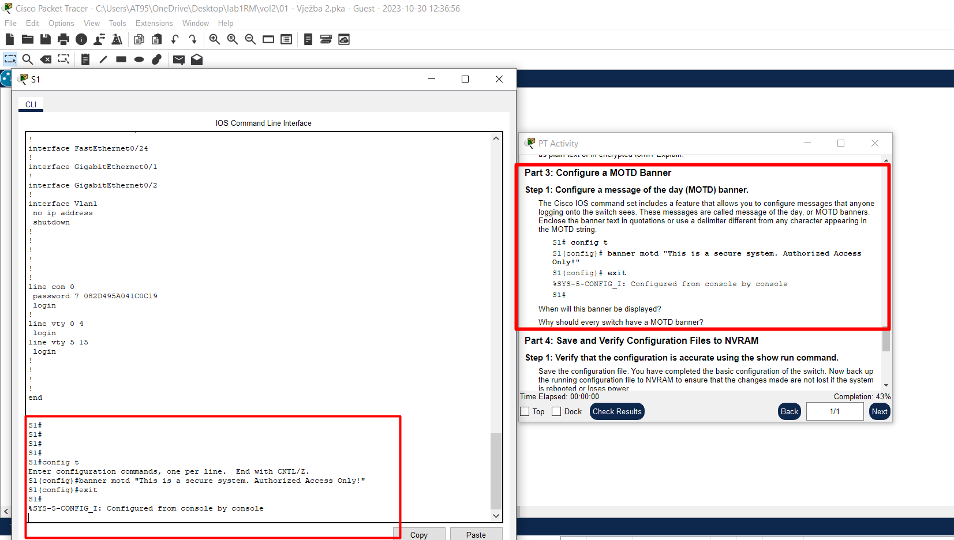
 |  |  |  |  |  |  | Banner-i na switchu nemaju nikakvu funkcionalnost.
 |  |  |  |  |  |  | Čisto reda radi da se korisniku switch-a izgeneriše kakva poruka
 |  |  |  |  |  |  | "motd" je skraćeno od Message of the Day..

 |  |  |  |  |  |  | Komande:
 |  |  |  |  |  |  | config t
 |  |  |  |  |  |  | banner motd "poruka"
 |  |  |  |  |  |  | exit

 |  |  |  |  |  |  | Da bi vidio banner, jednostavno izađem iz svih mode-ova i vratim se na pritisak Enter-a
 |  |  |  |  |  |  | za pristup line-console..onda redom, prvo uđem u S1> mode, zatim na S1# itd..

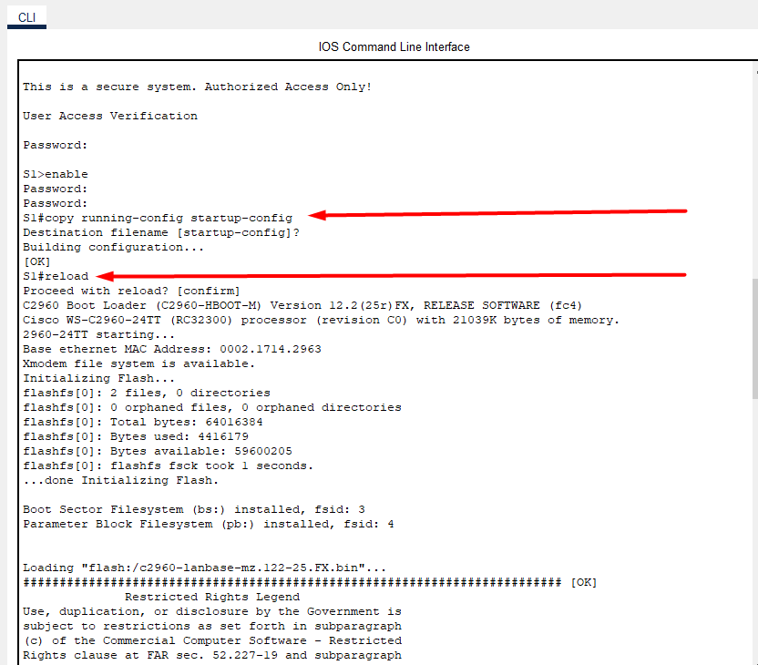
 |  |  |  |  | Kao što je već rečeno..sav posao koji smo do sada uradili pada u vodu osim ako se isti ne sačuva
 |  |  |  |  | ili ti bolje rečeno ne ugradi u startup-configuration našeg switch-a!!!
 |  |  |  |  | Kako to postići?
 |  |  |  |  | Jednostavno, tekst iz running-config filea prekopiramo u startup-config file primjenom komande:
 |  |  |  |  | copy running-config startup-config

 |  |  |  |  | To bi bilo to..za 100% ovoga testa, potrebno je istu ovu proceduru sprovesti ali za Switch S2..

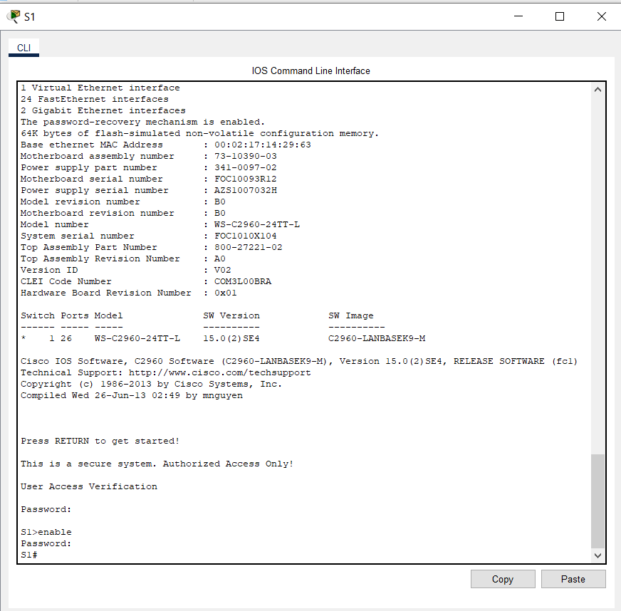

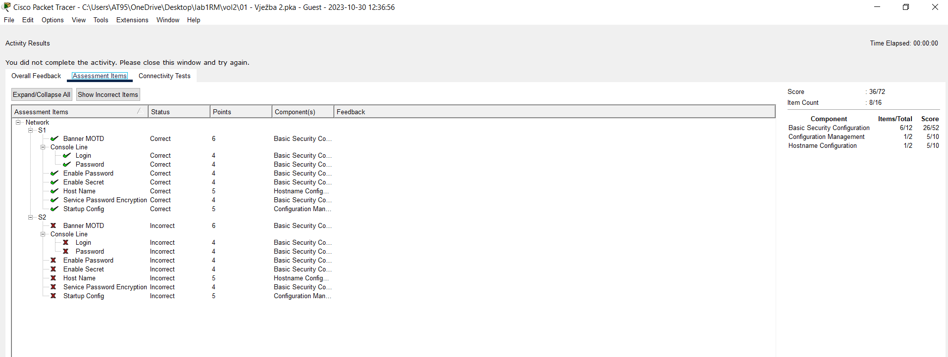

Ne volim ništa na pola tako da moram konfigurisati i drugi switch!!!
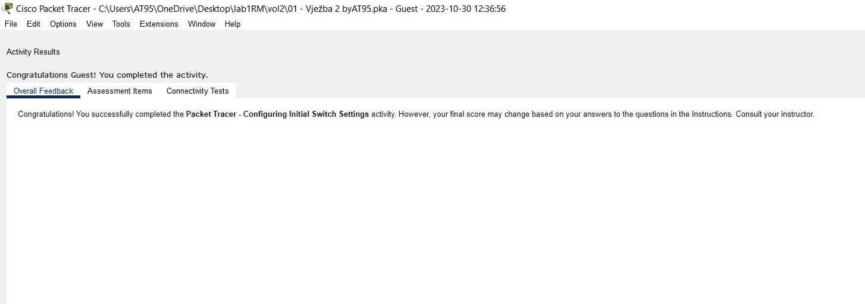

Rezime:

Dakle, radićemo neke promjene prilikom konfigurisanja Switch-a pa ono što mora da se zna jeste da te promjene
neće biti važeće ukoliko sadržaj running-config file-a ne prelijepimo na startup-config file!!!
Taj posao se uvijek obavlja na kraju, a komanda kojom se realizuje jeste
copy running-config startup-config i izvodi se od strane # korisničkog računa!!!
Alternativna, njoj ekvivalentna komanda jeste samo write!

configure terminal | prva komanda koja nam treba, sve konfigurišemo iz tog terminala..
hostname S1 | novo ime za naš host( switch u ovom slučaju..)
exit | dakle, sa konfiguracionog naloga mi se vraćamo na S1# mode-rada..

ZNAČI, SADA ZNAMO KAKO DA POSTAVIMO console-line password!

enable ( treba nam S1#)
configure terminal
line console 0 | nulta linija <=> konzolna linija!
password letmein | zapamti koji ti je password!
login | znali, traži prilikom login-a!!
exit | izađi sa config-line naloga!
exit | izađi sa config naloga!

Isto kao što smo maloprije postavili pristup za S1> režim rada, e tako ćemo sada
postaviti traži-lozinku-pristup za (S1#) režim rada..

Komande:
enable
configure terminal
enable password c1$c0
exit

Enkripcija password-a.
Nakon izvršavanja sljedećih komandi, u datoteci running-config biće samo
HASH-evi tj. hash-code enable and console lozinki.

config t
service password-encryption
exit

Banner-i na switchu nemaju nikakvu funkcionalnost.
Čisto reda radi da se korisniku switch-a izgeneriše kakva poruka
"motd" je skraćeno od Message of the Day..

Komande:
config t
banner motd "poruka"
exit

Kao što je već rečeno..sav posao koji smo do sada uradili pada u vodu osim ako se isti ne sačuva
ili ti bolje rečeno ne ugradi u startup-configuration našeg switch-a!!!
Kako to postići?
Jednostavno, tekst iz running-config filea prekopiramo u startup-config file primjenom komande:
copy running-config startup-config

 |  |  |  |  |  |  | Znači, svako podešavanje HW se vrši iz config t režima rada !!!

